软件
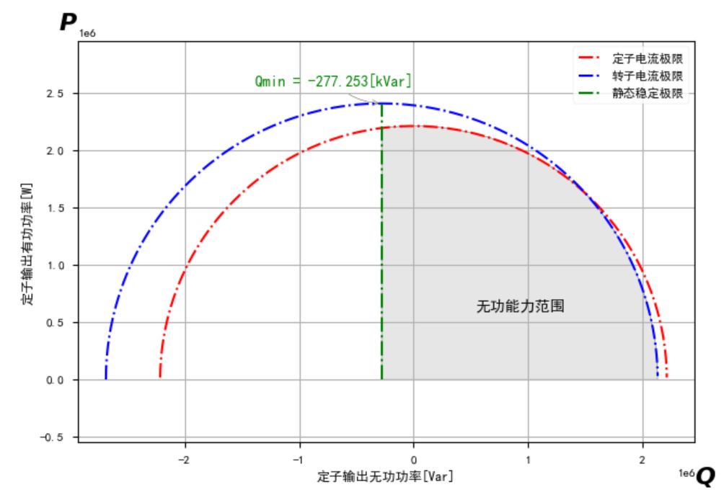
电机极对数 | 同步转速 | 上网总有功功率W | 定子端无功功率W | 转子开口电压V | 电网电压(发电机定子电压额定值）V | 匝比 | 相电压峰值V | 定子电组ohm | 转子电阻ohm | 定子漏感 H | 转子漏感 H | 电机互感Lm H | 静稳极限无功功率_Var | 变流器效率 | 电网频率Hz | 变流器q轴电流有效值A（空载无功励磁） | 发电机转速RPM | 转差率 | 定子有功功率W | 转子有功功率W(负号表示流向电网） | 转子电压V（有效值-根据转差率估算） | 机侧变流器d轴电流峰值A（有功 负号表示流向电网） | 机侧变流器q轴电流峰值值A（无功 负号表示流向电网） | 定子电流q轴峰值A（无功） | 定子电流d轴峰值A（有功） | 定子电流有效值A | 机侧变流器d轴电压(峰值V）归算值 | 机侧变流器q轴电压(峰值V）归算值 | 机侧变流器相电压(峰值V）归算值 | 机侧变流器线电压(有效值V）实际值 | 机侧变流器电流A(有效值）归算值 | 机侧变流器电流A(有效值）实际值 | 网侧变流器电流A（有效值）负号表示流向电网 | 转矩1 电机公式 | 转矩2 能量除以转速 | 变流器容量 | 变流器网侧无功能力
2 | 1500 | 6760 | 0 | 3512 | 1140 | 3.0807017544 | 930.69284065 | 0.0081 | 0.0085 | 0.00019957983193 | 0.00037210338681 | 0.01472179781 | -277236.17126 | 1 | 50 | 142.38573019 | 1050 | 0.30 | 9657 | 2897 | 1054 | 7 | -201 | 0 | -7 | 5 | 286 | -1 | 286 | 1081 | 142 | 46 | 1 | -61.510464058 | -61.483809524 | 1000000 | 999995.80327
 |  | 327508 |  |  |  |  |  |  |  |  |  |  |  |  |  |  | 1050 | 0.30 | 467869 | 140361 | 1054 | 340 | -201 | 0 | -335 | 237 | 289 | 17 | 290 | 1093 | 279 | 91 | 71 | -2980.0545951 | -61.483809524 |  | 990100.45449
 |  | 445227 |  |  |  |  |  |  |  | 定子漏抗 Ω | 转子漏抗 Ω | 磁化电抗Xm Ω |  | 转子极限电流 Arms | 定子极限电流 Arms |  | 1121 | 0.25 | 595754 | 150527 | 887 | 433 | -201 | 0 | -427 | 302 | 245 | 18 | 246 | 927 | 337 | 110 | 76 | -3794.6129764 | -57.589652096 |  | 988605.86223
 |  | 850095 |  |  |  |  |  |  |  | 0.0627 | 0.1169 | 4.625 |  | 500 | 1503 |  | 1354 | 0.10 | 941760 | 91665 | 342 | 684 | -201 | 0 | -675 | 477 | 99 | 10 | 99 | 375 | 504 | 164 | 46 | -5998.4687973 | -47.679468242 |  | 995789.93813
 |  | 1167750 |  |  |  |  |  |  |  |  |  |  |  |  |  |  | 1494 | 0.00 | 1172440 | 4690 | 14 | 851 | -201 | 0 | -840 | 594 | 11 | -1 | 11 | 42 | 619 | 201 | 2 | -7467.7691658 | -43.211512718 |  | 999989.00302
 |  | 1410650 |  |  |  |  |  |  |  | Xss Ω | Xm/Xss |  |  |  |  |  | 1587 | -0.06 | 1333318 | -77332 | -204 | 968 | -201 | 0 | -955 | 675 | -47 | -12 | 49 | 183 | 699 | 227 | -39 | -8492.4686646 | -40.679269061 |  | 997005.36451
 |  | 1831740 |  |  |  |  |  |  |  | 4.6877 | 0.98662457068 |  |  |  |  |  | 1725 | -0.15 | 1592817 | -238923 | -527 | 1156 | -201 | 0 | -1141 | 807 | -133 | -33 | 137 | 518 | 830 | 269 | -121 | -10145.333703 | -37.424927536 |  | 971038.61255
 |  | 3000000 |  |  |  |  |  |  |  |  |  |  |  |  |  |  | 1725 | -0.15 | 2608696 | -391304 | -527 | 1894 | -201 | 0 | -1869 | 1322 | -127 | -52 | 138 | 519 | 1347 | 437 | -198 | -16615.895874 | -37.424927536 |  | 920261.32559

有无功能力边界计算

定子无功最小值 | 定子无功最大值 | 定子有功最小值 | 定子有功最大值 | 定子电流约束半径 | 转子电流约束半径 | 交点Q值 | 交点P值 | temp | 填P求Q范围 | Qmax | Qmin | 填Q求P范围 | Pmax | Pmin | temp2 | temp3 | temp4 | temp5
-277236.17126 | 2723651.9571 | 0 | 2967817.552 | 2967817.552 | 3000888.1284 | 217375.39182 | 2959846.1042 | 2967817.552 | 1000000 | 2552132.9385 | -277236.17126 | 1000000 | 2715510.5085 | 0 | 2794269.318 | 2715510.5085 | 2794269.318 | 2552132.94

